Tablero
TÚ GOBIERNO EN NÚMEROS
ACTUALIZADO AL 28 DE FEBRERO DEL 2025
GOBERNACIÓN DEPARTAMENTAL DE TOTONICAPÁN

AUTORIDADES |  |  | GESTIÓN DE PRESUPUESTO |  | EJECUCIÓN PRESUPUESTARIA POR GRUPOS DE GASTO |  | EJECUCIÓN PRESUPUESTARIA POR CLASIFICACIÓN GEOGRÁFICA |  | SERVICIOS PERSONALES, TÉCNICOS Y PROFESIONALES
GOBERNADORA DEPARTAMENTAL DE TOTONICAPAN | DELFINA CELESTINA GARCIA REYES |  | Presupuesto vigente 2025 | Q3,213,258.00 | 0 | Q318,520.56 | VI SUROCCIDENTE | Q361,403.18 | Presupuesto para pago de salarios y honorarios | Q1,958,820.00
 |  |  |  |  | 100 | Q42,882.62 | Región (x): _____________________ | Q.000,000,000.00
SUBJEFE FINANCIERO | LUIS SALVADOR LOPEZ FELIX |  | Presupuesto ejecutado | Q361,403.18 | 200 | Q0.00 | Región (x): _____________________ | Q.000,000,000.00 | Presupuesto ejecutado en pago de salarios y honorarios | Q348,520.56
 |  |  |  |  | 300 | Q0.00 | Región (x): _____________________ | Q.000,000,000.00
 |  |  |  |  | Grupo (x): _______________ | Q.000,000,000.00 | Multiregional: ____________________ | Q.000,000,000.00
Cargo | Nombres y apellidos |  | Porcentaje de ejecución | 11.30% |  |  | 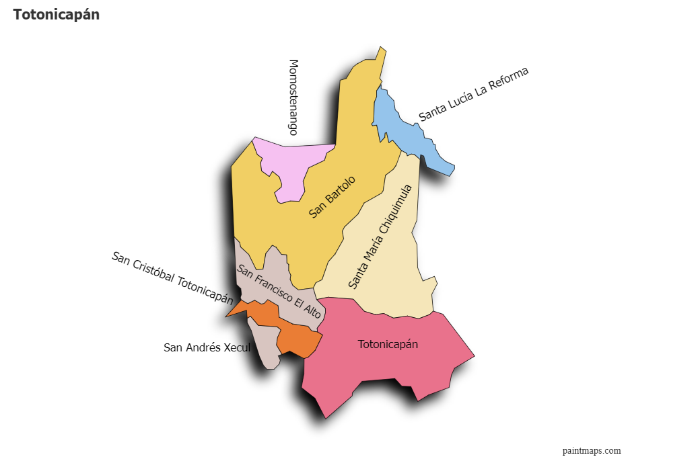 |  | Porcentaje de ejecución en el pago de salarios y honorarios | 17.8%
 |  |  |  |  | EJECUCIÓN POR FINALIDADES
 | Q3,213,258.00
 | Q361,403.18
Cargo | Nombres y apellidos |  |  |  | Finalidad A | Q.000,000,000.00
 |  |  |  |  |  |  |  |  | Personal permanente 011 | 18
Cargo | Nombres y apellidos |  |  |  | Finalidad B | Q.000,000,000.00 |  |  | Personal temporal 021 Personal temporal 022 Jornales 031 | 000 personas 000 personas 000 personas
Cargo | Nombres y apellidos |  |  |  | Finalidad C | Q.000,000,000.00 |  |  | Servicios técnicos o profesionales 029 | 4
 |  |  |  |  |  |  |  |  | Servicios técnicos o profesionales subgrupo 18 | 3

 |  | Descripción del programa |  | Presupuesto vigente | Presupuesto ejecutado | Procentaje de ejecución | PRINCIPALES AVANCES O LOGROS AL __28________ DE _____Febrero______ DE 2025
PROGRAMAS PRESUPUESTA-RIOS | PROGRAMA 15 | SERVICIOS DE GOBIERNO DEPARTAMENTAL Y REGISTRO DE PERSONAS JURIDICAS |  | Q3,213,258.00 | Q361,403.18 | 11.3 | 1). Reuniones de trabajo interinstitucional con PROVIAL, Delegación Departamental de Transito de la Policía Nacional Civil y Comisaria 44 de la -PNC- para: a). articular esfuerzo en los operativos de control en puntos críticos de la red vial y b). Conformación de la mesa de seguridad municipal, en el Municipio de San Cristóbal, Totonicapán.
 | PROGRAMA 2 |  |  |  |  |  | 2). Reunión interinstitucional con las instituciones del ejecutivo: -MAGA-, -MINECO- y DIDEDUC para la coordinación de trabajo y fortalecer la participación de productores locales como proveedores para la alimentación escolar.
 | PROGRAMA 3 |  |  |  |  |  | 3) Entrega de obra de (8 proyectos) de Mejoramiento de escuela y de Instituto Básico -NUFED-, sistema de agua, dotación tecnológica y de mejoramiento de camino rural; en los municipios de Santa María Chiquimula, Santa Lucía la Reforma, Momostenango y Totonicapán.
 | PROGRAMA 4 |  |  |  |  |  | 4). Supervisión de la alimentación escolar en el Municipio de Santa Lucía la Reforma, Totonicapán.
 | PROGRAMA 5 |  |  |  |  |  | 5) Segunda reunión Ordinaria del Consejo Departamental de Desarrollo Urbano y Rural del Departamento de Totonicapán.
 |  |  |  |  |  |  | 6. Seguimieno al fortalecimiento a las comisiones -CODESAN-, -CONDEDER-, -CODEVET/PLANEA-; -CODRED-, - REPRONATO;- -CODESER-, Comisión de Fomento Económico y -CODEPETI-; para atender necesidades de la población

